Trang_tính1
1. Khối Vi điều khiển & Module Chức năng (Dạng Module)

01 x Bo mạch ESP32 DevKit V1 Loại 30 chân

01 x Module SIM A7680C 4G

01 x Module GPS ATGM336H

01 x Anten GPS thụ động/chủ động (Dạng vuông để bắt sóng vệ tinh).

01 x Module đọc thẻ RFID (Dòng RC522 chuẩn chân cắm đứng).

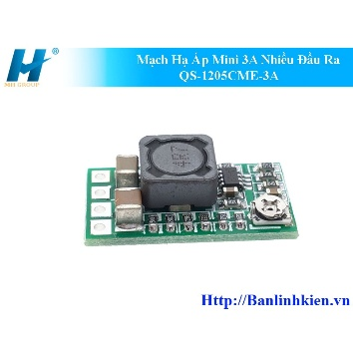
01 x Màn hình OLED 1.3 inch (Chuẩn giao tiếp I2C, loại 4 chân: VCC, GND, SCL, SDA).

2. Khối Quản lý Nguồn & Cổng cắm (Hàn trên PCB)

Mạch Hạ Áp Mini 3A Nhiều Đầu Ra QS-1205CME-3A Mã LK_09842

01 x Cổng Type-C Female

01 x Công tắc gạt bập bênh nhỏ Loại 2 chân

3. Linh kiện điện tử rời (Tụ điện, Điện trở, Còi)

01 x Tụ hóa 1000uF (Điện áp từ 10V đến 25V): Dùng để ổn định dòng điện đỉnh cho module SIM.

01 x Tụ hóa 47uF: Tụ lọc nguồn thứ cấp.

02 x Tụ gốm cắm (100nF - Ký hiệu 104): Gồm Tu gom 1 và Tu gom 2 lọc nhiễu tần số cao trên đường nguồn.

01 x Còi chíp 5V (Buzzer): Loại còi báo chủ động (Active Buzzer)

